ВСКЗ ПРАЙС
Розничный прайс-лист продукции ООО "ВСКЗ-Назарово"

Телефон: 8 800 505 6888 VSKZ.RU
АВТОМАТИЧЕСКИЕ ТВЕРДОТОПЛИВНЫЕ КОТЛЫ НА УГЛЕ И ПЕЛЛЕТАХ
Автоматические котлы, модель ВСКЗ ЛЮКС (Водонаполненные колосники)
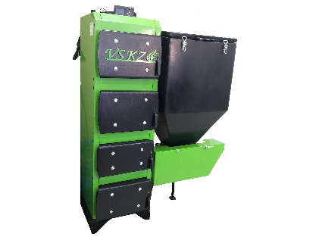
Модель | Мощность | V стандар-тного бункера | Стоимость стандартной комплектации | Стоимость по акции | Примечания
ВСКЗ ЛЮКС 20 | 20 кВт | 300 л | 201,250.00 ₽ | 161,000.00 ₽ | Шнек 102 мм (круглая горелка) Шнек 127 мм (квадратная горелка до 26кВт включительно)
ВСКЗ ЛЮКС 30 | 30 кВт | 450 л | 245,000.00 ₽ | 196,000.00 ₽
ВСКЗ ЛЮКС 40 | 40 кВт | 450 л | 256,250.00 ₽ | 205,000.00 ₽
ВСКЗ ЛЮКС 50 | 50 кВт | 450 л | 266,250.00 ₽ | 213,000.00 ₽
ВСКЗ ЛЮКС 60 | 60 кВт | 600 л | 365,000.00 ₽ | 292,000.00 ₽
Автоматические котлы, модель ВСКЗ ЭКО
ВСКЗ ЭКО 14 | 14 кВт | 300 л | 180,000.00 ₽ | 144,000.00 ₽ | 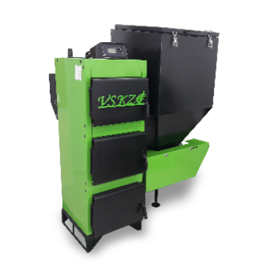 Шнек 102 мм (круглая горелка) Шнек 127 мм (квадратная горелка до 26кВт включительно)
ВСКЗ ЭКО 18 | 18 кВт | 300 л | 183,750.00 ₽ | 147,000.00 ₽
ВСКЗ ЭКО 24 | 24 кВт | 300 л | 187,500.00 ₽ | 150,000.00 ₽
ВСКЗ ЭКО 32 | 32 кВт | 450 л | 227,500.00 ₽ | 182,000.00 ₽
ВСКЗ ЭКО 40 | 40 кВт | 450 л | 236,250.00 ₽ | 189,000.00 ₽
ВСКЗ ЭКО 50 | 50 кВт | 450 л | 243,750.00 ₽ | 195,000.00 ₽
ВСКЗ ЭКО 60 | 60 кВт | 600 л | 343,750.00 ₽ | 275,000.00 ₽
ВСКЗ ЭКО 80 | 80 кВт | 600 л | 380,000.00 ₽ | 304,000.00 ₽
ВСКЗ ЭКО 100 | 100 кВт | 600 л | 437,500.00 ₽ | 350,000.00 ₽
ВСКЗ ЭКО 130 | 130 кВт | 600 л | 500,000.00 ₽ | 400,000.00 ₽
ВСКЗ ЭКО 150 | 150 кВт | 600 л | 600,000.00 ₽ | 480,000.00 ₽
ВСКЗ ЭКО 200 | 200 кВт | 1200 л | 662,500.00 ₽ | 530,000.00 ₽
Автоматические котлы, модель ВСКЗ ЭКО-ПЛЮС (Водонаполненные колосники)

ВСКЗ ЭКО-ПЛЮС 15 | 15 кВт | 300 л | 187,500.00 ₽ | 150,000.00 ₽ | 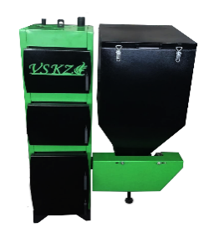 Шнек 102 мм (круглая горелка) Шнек 127 мм (квадратная горелка до 26кВт включительно)
ВСКЗ ЭКО-ПЛЮС 20 | 20 кВт | 300 л | 195,000.00 ₽ | 156,000.00 ₽
ВСКЗ ЭКО-ПЛЮС 26 | 26 кВт | 300 л | 206,250.00 ₽ | 165,000.00 ₽
ВСКЗ ЭКО-ПЛЮС 34 | 34 кВт | 450 л | 242,500.00 ₽ | 194,000.00 ₽
ВСКЗ ЭКО-ПЛЮС 44 | 44 кВт | 450 л | 250,000.00 ₽ | 200,000.00 ₽
ВСКЗ ЭКО-ПЛЮС 54 | 54 кВт | 450 л | 261,250.00 ₽ | 209,000.00 ₽
ВСКЗ ЭКО-ПЛЮС 65 | 65 кВт | 600 л | 360,000.00 ₽ | 288,000.00 ₽
ВСКЗ ЭКО-ПЛЮС 85 | 85 кВт | 600 л | 391,250.00 ₽ | 313,000.00 ₽
ВСКЗ ЭКО-ПЛЮС 110 | 110 кВт | 600 л | 420,000.00 ₽ | 336,000.00 ₽
ВСКЗ ЭКО-ПЛЮС 140 | 140 кВт | 600 л | 598,750.00 ₽ | 479,000.00 ₽
ВСКЗ ЭКО-ПЛЮС 160 | 160 кВт | 600 л | 636,250.00 ₽ | 509,000.00 ₽
ВСКЗ ЭКО-ПЛЮС 210 | 210 кВт | 600 л | 696,250.00 ₽ | 557,000.00 ₽
Автоматические котлы, модель ВСКЗ КОМПАКТ (Водонаполненные колосники)

ВСКЗ КОМПАКТ 20 | 20 кВт | 250 л | 195,000.00 ₽ | 156,000.00 ₽ | Шнек 127 мм (квадратная горелка до 26кВт включительно)
ВСКЗ КОМПАКТ 26 | 26 кВт | 250 л | 206,250.00 ₽ | 165,000.00 ₽
ВСКЗ КОМПАКТ 34 | 34 кВт | 400 л | 242,500.00 ₽ | 194,000.00 ₽
ВСКЗ КОМПАКТ 44 | 44 кВт | 400 л | 250,000.00 ₽ | 200,000.00 ₽
ВСКЗ КОМПАКТ 54 | 54 кВт | 400 л | 261,250.00 ₽ | 209,000.00 ₽
ВСКЗ КОМПАКТ 65 | 65 кВт | 600 л | 360,000.00 ₽ | 288,000.00 ₽
ВСКЗ КОМПАКТ 85 | 85 кВт | 600 л | 391,250.00 ₽ | 313,000.00 ₽
Автоматические котлы, модель ВСКЗ СМАРТ (Водонаполненные колосники)
ВСКЗ СМАРТ 20 | 20 кВт | 300 л | 201,250.00 ₽ | 161,000.00 ₽ | Шнек 102 мм (круглая горелка) Шнек 127 мм (квадратная горелка до 26кВт включительно)
ВСКЗ СМАРТ 30 | 30 кВт | 450 л | 245,000.00 ₽ | 196,000.00 ₽
ВСКЗ СМАРТ 40 | 40 кВт | 450 л | 256,250.00 ₽ | 205,000.00 ₽
ВСКЗ СМАРТ 50 | 50 кВт | 450 л | 266,250.00 ₽ | 213,000.00 ₽
ВСКЗ СМАРТ 60 | 60 кВт | 450 л | 365,000.00 ₽ | 292,000.00 ₽
Опции для котлов моделей ЭКО-ЛЮКС, ЭКО, ЭКО-ПЛЮС, КОМПАКТ.
ПОКУПКА : Бункер 450л - 15 000руб.; Бункер 600л - 20 000руб.; Бункер 1200л - 30 000руб. Бункер 2000л - 45 000руб.; Бункер 3000л - 60 000руб.; Бункер 4000л - 70 000 руб.
ЗАМЕНА БУНКЕРА : с 300л на 450л - 12 000руб.; с 450л на 600л - 7 000руб.; с 600л на 1200л - 20 000руб.; с 1200л на 2000л - 20 000руб.; с 2000л на 3000л - 30 000руб.
Заднее расположение бункера Z от 30 до 50 кВт доплата - 15 000руб.; от 50 кВт и более доплата - 25 000руб.
Контроллер ВСКЗ 4130 - 21 000руб, ВСКЗ 4120 - 21 000руб, ВСКЗ 4020 - 7 000руб.
Золоудаление автоматическое шнековое от 20кВт - 110 000руб. Бак под золу 900л - 15 000. (кроме модели КОМПАКТ и ВЕРТИКАЛ)
Розничный прайс-лист продукции ООО "ВСКЗ-Назарово"

Телефон: 8 800 505 6888 VSKZ.RU
АВТОМАТИЧЕСКИЕ ТВЕРДОТОПЛИВНЫЕ КОТЛЫ НА УГЛЕ И ПЕЛЛЕТАХ
Автоматические котлы, модели ВСКЗ ДУО
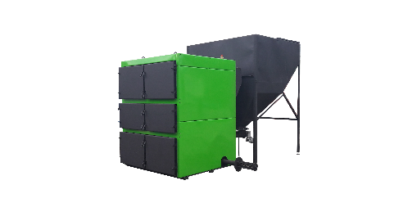
Модель | Мощность | V стандар-тного бункера | Стоимость стандартной комплектации | Стоимость по акции | Примечания
ВСКЗ ДУО 270 | 270 кВт | 2000 л | 750,000.00 ₽ | 600,000.00 ₽ | 2 горелки | шнек d 127мм
ВСКЗ ДУО 330 | 330 кВт | 2000 л | 875,000.00 ₽ | 700,000.00 ₽ | 2 горелки
ВСКЗ ДУО 400 | 400 кВт | 2000 л | 1,000,000.00 ₽ | 800,000.00 ₽ | 2 горелки
ВСКЗ ДУО 500 | 500 кВт | 3000 л | 1,250,000.00 ₽ | 1,000,000.00 ₽ | 3 горелки
ВСКЗ ДУО 600 | 600 кВт | 3000 л | 1,500,000.00 ₽ | 1,200,000.00 ₽ | 3 горелки
ВСКЗ ДУО 800 | 800 кВт | 3000 л | 1,750,000.00 ₽ | 1,400,000.00 ₽ | 3 горелки
Золоудаление автоматическое шнековое от 20кВт - 110 000руб. Бак под золу 900л - 15 000
Автоматические котлы, модель ВСКЗ ПРОМ (Поршневая подача)
Модель | Мощность | V стандар-тного бункера | Стоимость стандартной комплектации | Стоимость по акции | Примечания
ВСКЗ ПРОМ 65 | 65 кВт | 600 л | 402,500.00 ₽ | 322,000.00 ₽ | Допустимая фракция угля до 70мм.
ВСКЗ ПРОМ 110 | 110 кВт | 1000 л | 476,250.00 ₽ | 381,000.00 ₽
ВСКЗ ПРОМ 200 | 200 кВт | 1000 л | 691,250.00 ₽ | 553,000.00 ₽
ВСКЗ ПРОМ 270 | 270 кВт | 1000 л | 852,500.00 ₽ | 682,000.00 ₽
ВСКЗ ПРОМ 400 | 400 кВт | 2000 л | 1,500,000.00 ₽ | 1,200,000.00 ₽
ВСКЗ ПРОМ 600 | 600 кВт | 3000 л | 1,687,500.00 ₽ | 1,350,000.00 ₽
ВСКЗ ПРОМ 800 | 800 кВт | 3000 л | 1,937,500.00 ₽ | 1,550,000.00 ₽
ВСКЗ ПРОМ 1000 | 1000 кВт | 3000 л | 2,187,500.00 ₽ | 1,750,000.00 ₽
Золоудаление автоматическое шнековое от 20кВт - 110 000руб. Бак под золу 900л - 15 000
Бытовые полуавтоматические котлы на угле и дровах ВСКЗ КОМФОРТ
Модель | Мощность | V топки | Стоимость стандартной комплектации |  | Примечания
ВСКЗ КОМФОРТ 14 | 14 кВт | 50 л | 100,000.00 ₽ |  | Водонаполненные колосники. Стоимость указана в комплекте с автоматикой.
ВСКЗ КОМФОРТ 24 | 24 кВт | 80 л | 107,000.00 ₽
ВСКЗ КОМФОРТ 32 | 32 кВт | 140 л | 132,000.00 ₽
ВСКЗ КОМФОРТ 42 | 42 кВт | 170 л | 159,000.00 ₽
ВСКЗ КОМФОРТ 60 | 60 кВт | 200 л | 212,000.00 ₽
ВСКЗ КОМФОРТ 80 | 80 кВт | 240 л | 227,000.00 ₽
ВСКЗ КОМФОРТ 100 | 100 кВт | 300 л | 242,000.00 ₽
ВСКЗ КОМФОРТ 150 | 150 кВт | 430 л | 384,000.00 ₽
ВСКЗ КОМФОРТ 200 | 200 кВт | 580 л | 418,000.00 ₽
ВСКЗ КОМФОРТ 300 | 300 кВт | 740 л | 463,000.00 ₽
Бытовые полуавтоматические котлы на угле и дровах ВСКЗ ВЕРТИКАЛ
ВСКЗ ВЕРТИКАЛ 20 | 20 кВт | 65 л | 128,750.00 ₽ | 103,000.00 ₽ | Вертикальный теплообменник. Водонаполненные колосники. Стоимость указана в комплекте с автоматикой.
ВСКЗ ВЕРТИКАЛ 26 | 26 кВт | 90 л | 138,750.00 ₽ | 111,000.00 ₽
ВСКЗ ВЕРТИКАЛ 34 | 34 кВт |  | 170,000.00 ₽ | 136,000.00 ₽
ВСКЗ ВЕРТИКАЛ44 | 44 кВт |  | 202,500.00 ₽ | 162,000.00 ₽
ВСКЗ ВЕРТИКАЛ 54 | 54 кВт |  | 246,250.00 ₽ | 197,000.00 ₽
Автоматизация твердотопливных котлов 14-100 кВт
Для каких котлов применяется | V бункера |  | Стоимость комплекта |  | Примечания

КОМФОРТ 14 | 300 |  | 84,000.00 ₽ |  | Включает в себя:Горелка+ узел подачи с моторредуктором; тумба-зольник; бункер; контроллер.
КОМФОРТ 24 | 300 |  | 85,000.00 ₽
КОМФОРТ 32 | 450 |  | 104,000.00 ₽
КОМФОРТ 42 | 450 |  | 116,000.00 ₽
КОМФОРТ 60 | 600 |  | 120,000.00 ₽
КОМФОРТ 80 | 600 |  | 135,000.00 ₽
КОМФОРТ 100 | 600 |  | 169,000.00 ₽
Розничный прайс-лист продукции ООО "ВСКЗ-Назарово"

Телефон: 8 800 505 6888 VSKZ.RU
АВТОМАТИЧЕСКИЕ ТВЕРДОТОПЛИВНЫЕ КОТЛЫ НА УГЛЕ И ПЕЛЛЕТАХ
Автоматические котлы из стали 4 мм. Серия ЛАЙТ
Модель | Мощность | V бункера | Стоимость комплектации Шнек d102мм | Стоимость комплектации Шнек d127м | Примечания
ВСКЗ-ЛАЙТ 15 | 15 кВт | 300 | 126,000.00 ₽ | 126,000.00 ₽ | Сталь 4мм. Шнек 102 мм (круглая горелка), шнек 127 мм (квадратная горелка)
ВСКЗ-ЛАЙТ 21 | 21 кВт | 300 | 131,000.00 ₽ | 131,000.00 ₽
ВСКЗ-ЛАЙТ 28 | 28 кВт | 300 | 148,000.00 ₽ | 148,000.00 ₽
Модель | Мощность | V бункера | Стоимость стандартной комплектации | Стоимость по акции | 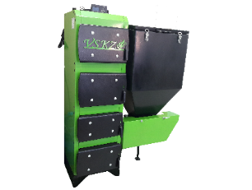 Примечания
ВСКЗ-ЛЮКС Лайт 20 | 20кВт | 300 | 190,000.00 ₽ | 152,000.00 ₽ | Сталь 4мм. Шнек 102 мм (круглая горелка), шнек 127 мм (квадратная горелка)
Модель | Мощность | V бункера | Стоимость стандартной комплектации | Стоимость по акции | Примечания
ВСКЗ-ЭКО ПЛЮС Лайт 20 | 20 кВт | 300 | 182,500.00 ₽ | 146,000.00 ₽ | Сталь 4мм. Шнек 102 мм (круглая горелка), шнек 127 мм (квадратная горелка)
ВСКЗ-ЭКО ПЛЮС Лайт 26 | 26 кВт | 300 | 192,500.00 ₽ | 154,000.00 ₽
Модель | Мощность | V бункера | Стоимость стандартной комплектации | Стоимость по акции | Примечания |  | 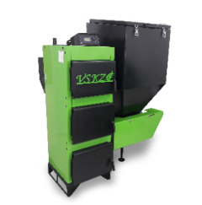
ВСКЗ-ЭКО Лайт 14 | 14 кВт | 300 л | 168,750.00 ₽ | 135,000.00 ₽ | Сталь 4мм. Шнек 102 мм (круглая горелка), шнек 127 мм (квадратная горелка)
ВСКЗ-ЭКО Лайт 18 | 18 кВт | 300 л | 172,500.00 ₽ | 138,000.00 ₽
ВСКЗ-ЭКО Лайт 24 | 24 кВт | 300 л | 176,250.00 ₽ | 141,000.00 ₽
Модель | Мощность | V бункера | Стоимость стандартной комплектации |  | Примечания
ВСКЗ-КОМФОРТ Лайт 14 | 14 кВт | 50 л | 90,000.00 ₽ |  | Водонаполненные колосники. Стоимость указана в комплекте с автоматикой.
ВСКЗ-КОМФОРТ Лайт 24 | 24 кВт | 80 л | 97,000.00 ₽

52.02.2020

